Аркуш1
 | 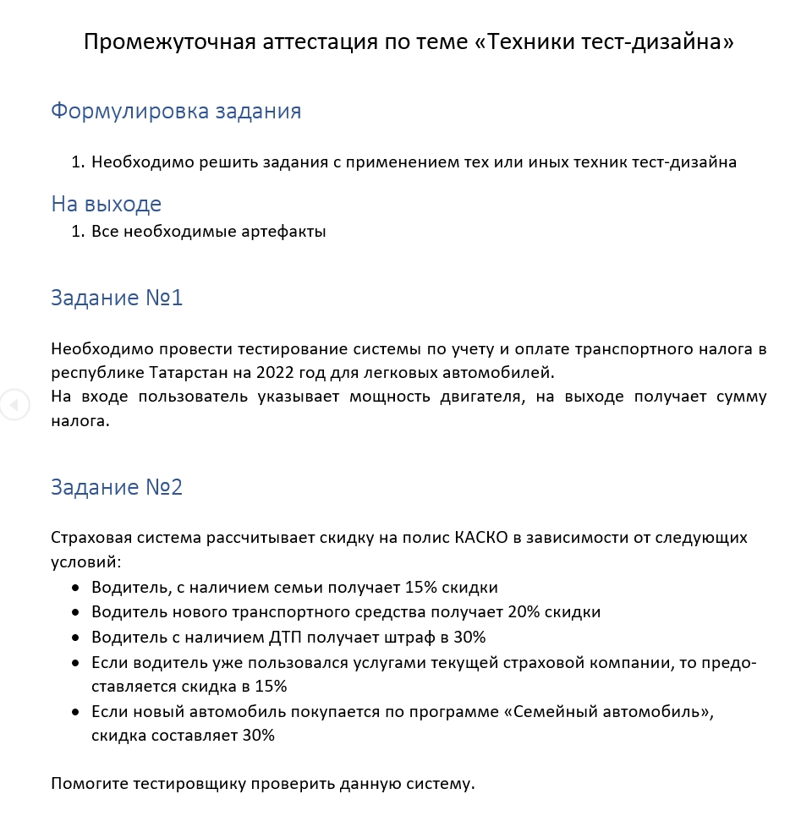 |  |  | 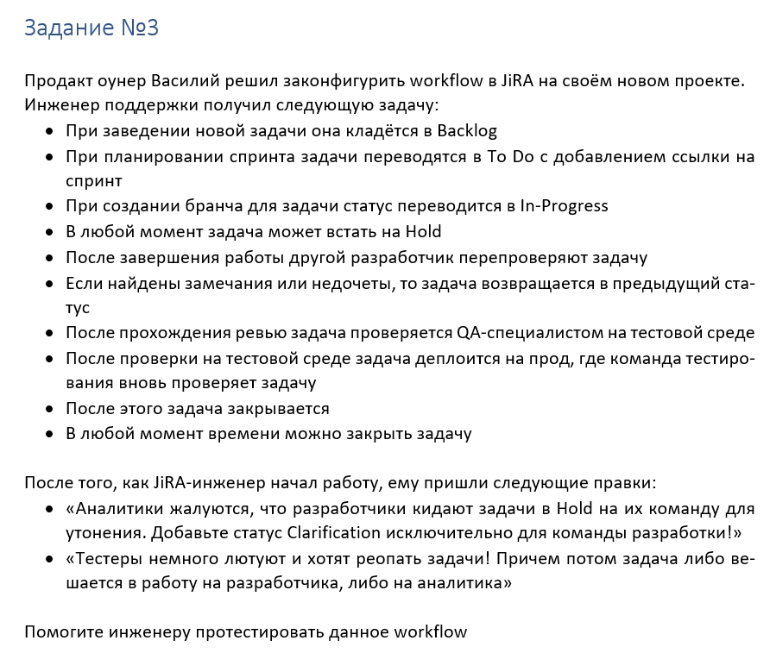 |  |  |  |  | 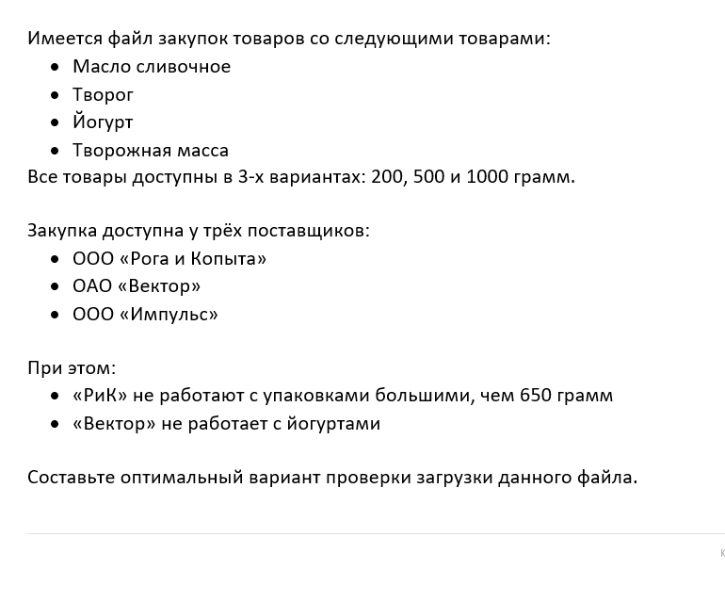
Задание №1
Необходимо провести тестирование системы по учету и оплате транспортного налога в республике Татарстан на 2022 год для легковых автомобилей. На входе пользователь указывает мощность двигателя, на выходе получает сумму налога. Тестируемая система находится на сайте: https://assistentus.ru/transportnyj-nalog/16-tatarstan/

При решении задания используем техники тест-дизайна: классы эквивалентности и тестирование граничных значений.
 | Наименование объекта налогообложения |  |  |  |  |  | Ставка (руб.) на 2022 год
 | Автомобили легковые, зарегистрированные на физических лиц
 | до 100 л.с. включительно |  |  |  |  |  | 10
 | свыше 100 л.с. до 150 л.с. включительно |  |  |  |  |  | 35
 | свыше 150 л.с. до 200 л.с. включительно |  |  |  |  |  | 50
 | свыше 200 л.с. до 250 л.с. включительно |  |  |  |  |  | 75
 | свыше 250 л.с. |  |  |  |  |  | 150

 | Автомобили легковые, зарегистрированные на организации
 | до 100 л.с. включительно |  |  |  |  |  | 25
 | свыше 100 л.с. до 150 л.с. включительно |  |  |  |  |  | 35
 | свыше 150 л.с. до 200 л.с. включительно |  |  |  |  |  | 50
 | свыше 200 л.с. до 250 л.с. включительно |  |  |  |  |  | 75
 | свыше 250 л.с. |  |  |  |  |  | 150

 | Составляем классы эквивалентности для обоих случаев:

 | 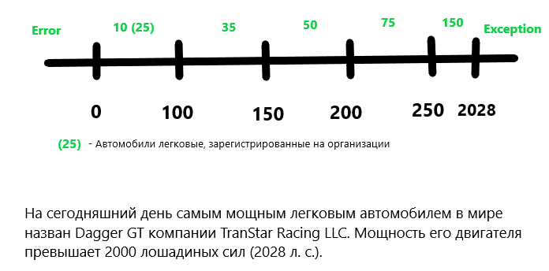
 | Берем по одному значению из каждого класса. Можно брать медианные значения: 50, 125, 175, 225, 1139.
 | Также выделяем и другие классы: отрицательные числа и значения больше 2028.
 | В первом случае ожидаемый результат – ошибка (так как мощность не может быть отрицательной).
 | Во втором – исключение (так как теоретически мощность 2028+ – дело времени.)
 | Добавим к нашим значениям выше еще пару: -3 и 2040.

 | Определяем границы диапазонов.
 | Т.к. категории указаны" включительно", то значение на границах будет +1, не 100, а 101 и т.д..
 | Таким образом, мы добавляем значения:

 | минус 1, 0, 1
 | 100, 101,102
 | 150, 151, 152
 | 200, 201,202
 | 250, 251, 252
 | 2028, 2029, 2030
 | Данный набор чисел дает нам полноценное тестовое покрытие системы:
 | минус 3, -1, 0, 1, 50, 100, 101, 102, 125, 150, 151, 152, 175, 200, 201, 202, 225, 250, 251, 252, 1139, 2028, 2029, 2030, 2040

ПОЕХАЛИ;

 | Мощность двигателя (л.с) | Ставка в рублях на 2022 год |  | Сумма налога
 | -3 | Error | Error
 | -1 | Error | Error
 | 0 | 0 | 0
 | 1 | 10 (25) | 10 (25)
 | 50 | 10 (25) | 500(1250)
 | 100 | 10 (25) | 1000(2500)
 | 101 | 35 | 3535
 | 102 | 35 | 3570
 | 125 | 35 | 4375
 | 150 | 35 | 5250
 | 151 | 50 | 7550
 | 152 | 50 | 7600
 | 175 | 50 | 8750
 | 200 | 50 | 10000
 | 201 | 75 | 15075
 | 202 | 75 | 15150
 | 225 | 75 | 16875
 | 250 | 75 | 18750
 | 251 | 150 | 37650
 | 252 | 150 | 37800
 | 1139 | 150 | 170850
 | 2028 | 150 | 304200
 | 2029 | 150 | 304350
 | 2030 | 150 | 304500
 | 306000 | 306000 | 306000

Задание № 2
 |  |  | Страховая система рассчитывает скидку на полис КАСКО в зависимости от следующих условий:

Условия |  |  |  |  |  |  | Условные обозначения
 | Водитель, с наличием семьи получает 15% скидки |  |  |  |  |  | Семья
 | Водитель нового транспортного средства получает 20% скидки |  |  |  |  |  | Нов.Тр.Ср.
 | Водитель с наличием ДТП получает штраф в 30% |  |  |  |  |  | ДТП
 | Если водитель уже пользовался услугами текущей страховой компании, то предоставляется скидка в 15% |  |  |  |  |  | Пост.Кл.
 | Если новый автомобиль покупается по программе «Семейный автомобиль», скидка составляет 30% |  |  |  |  |  | Сем.Авто.

Необходимо проверить данную систему

При решении задания используем технику тест-дизайна: таблица принятия решений.

1 | Определяемся с количеством проверок |  | 2^5 = 32
2 | Определяемся с самым жестким условием |  | ДТП |  | Если ДТП = True, то проверять другие условия избыточно.
3 | Удаляем идентичные кейсы
4 | Рассчитываем скидку |  |  |  | В ТЗ не прописано действие, если у клиента более 2-х скидок ( складываются они или выбирается большая)
 |  |  |  |  | На этом можно и завершить выполнение задания из-за нехватки условий, но т.к. промежуточную аттестацию
 |  |  |  |  | нужно пройти, будем считать, что при рассчёте скидки выбирается больший процент.

 | В кейсе № 17 - ожидаемый результат не раскрыт в техническом задании.

 |  |  | Задание № 3

При решении задания используем техники тест-дизайна: диаграмма состояний и переходов.

 | 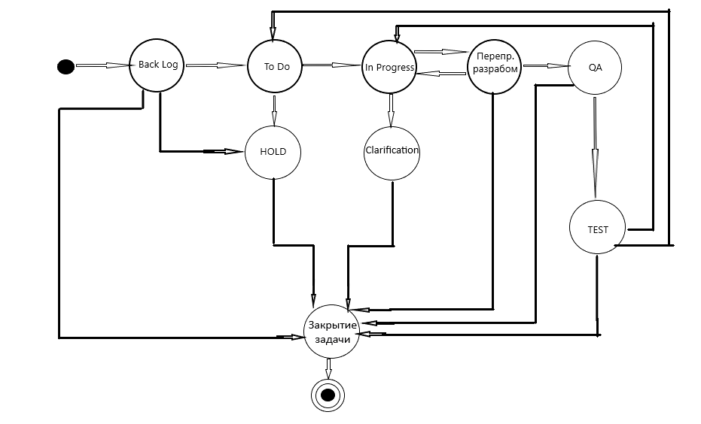

 | Всего кейсов | 72
 | Позитивные | 20
 | Негативные | 52

Задание № 4
Составьте оптимальный вариант проверки загрузки данного файла.
При решении задания используем технику тест-дизайна: тестирование пар (pairwise)

Исходные данные |  |  |  |  | Результат
н/п | Компания | Продукт | Масса |  | н/п | Компания | Продукт | Масса
1 | ООО «Импульс» | Масло сливочное | 200 |  | 1 | ООО «Рога и Копыта» | Масло сливочное | 200
2 | ООО «Импульс» | Масло сливочное | 500 |  | 2 | ООО «Рога и Копыта» | Масло сливочное | 500
3 | ООО «Импульс» | Масло сливочное | 1000 |  | 3 | ООО «Рога и Копыта» | Творог | 200
4 | ООО «Импульс» | Творог | 200 |  | 4 | ООО «Рога и Копыта» | Творог | 500
5 | ООО «Импульс» | Творог | 500 |  | 5 | ООО «Рога и Копыта» | Творожная масса | 200
6 | ООО «Импульс» | Творог | 1000 |  | 6 | ООО «Рога и Копыта» | Творожная масса | 500
7 | ООО «Импульс» | Йогурт | 200 |  | 7 | ООО «Рога и Копыта» | Йогурт | 200
8 | ООО «Импульс» | Йогурт | 500 |  | 8 | ООО «Рога и Копыта» | Йогурт | 500
9 | ООО «Импульс» | Йогурт | 1000 |  | 9 | ОАО «Вектор» | Масло сливочное | 1000
10 | ООО «Импульс» | Творожная масса | 200 |  | 10 | ОАО «Вектор» | Творог | 1000
11 | ООО «Импульс» | Творожная масса | 500 |  | 11 | ОАО «Вектор» | Творожная масса | 1000
12 | ООО «Импульс» | Творожная масса | 1000 |  | 12 | ООО «Импульс» | Йогурт | 1000
13 | ООО «Рога и Копыта» | Масло сливочное | 200
14 | ООО «Рога и Копыта» | Масло сливочное | 500
15 | ООО «Рога и Копыта» | Творог | 200
16 | ООО «Рога и Копыта» | Творог | 500
17 | ООО «Рога и Копыта» | Йогурт | 200
18 | ООО «Рога и Копыта» | Йогурт | 500
19 | ООО «Рога и Копыта» | Творожная масса | 200
20 | ООО «Рога и Копыта» | Творожная масса | 500
21 | ОАО «Вектор» | Масло сливочное | 200
22 | ОАО «Вектор» | Масло сливочное | 500
23 | ОАО «Вектор» | Масло сливочное | 1000
24 | ОАО «Вектор» | Творог | 200
25 | ОАО «Вектор» | Творог | 500
26 | ОАО «Вектор» | Творог | 1000
27 | ОАО «Вектор» | Творожная масса | 200
28 | ОАО «Вектор» | Творожная масса | 500
29 | ОАО «Вектор» | Творожная масса | 1000

